Flow Process
PT. METALSINDO PACIFIC | No Dokumen | MP / PP02 / 01
 | Mulai berlaku
 | Revisi | 01
PROSEDUR PENJUALAN | Tanggal Revisi | 10 Agustus 2022
`
 | Halaman | 1 | dari | 1
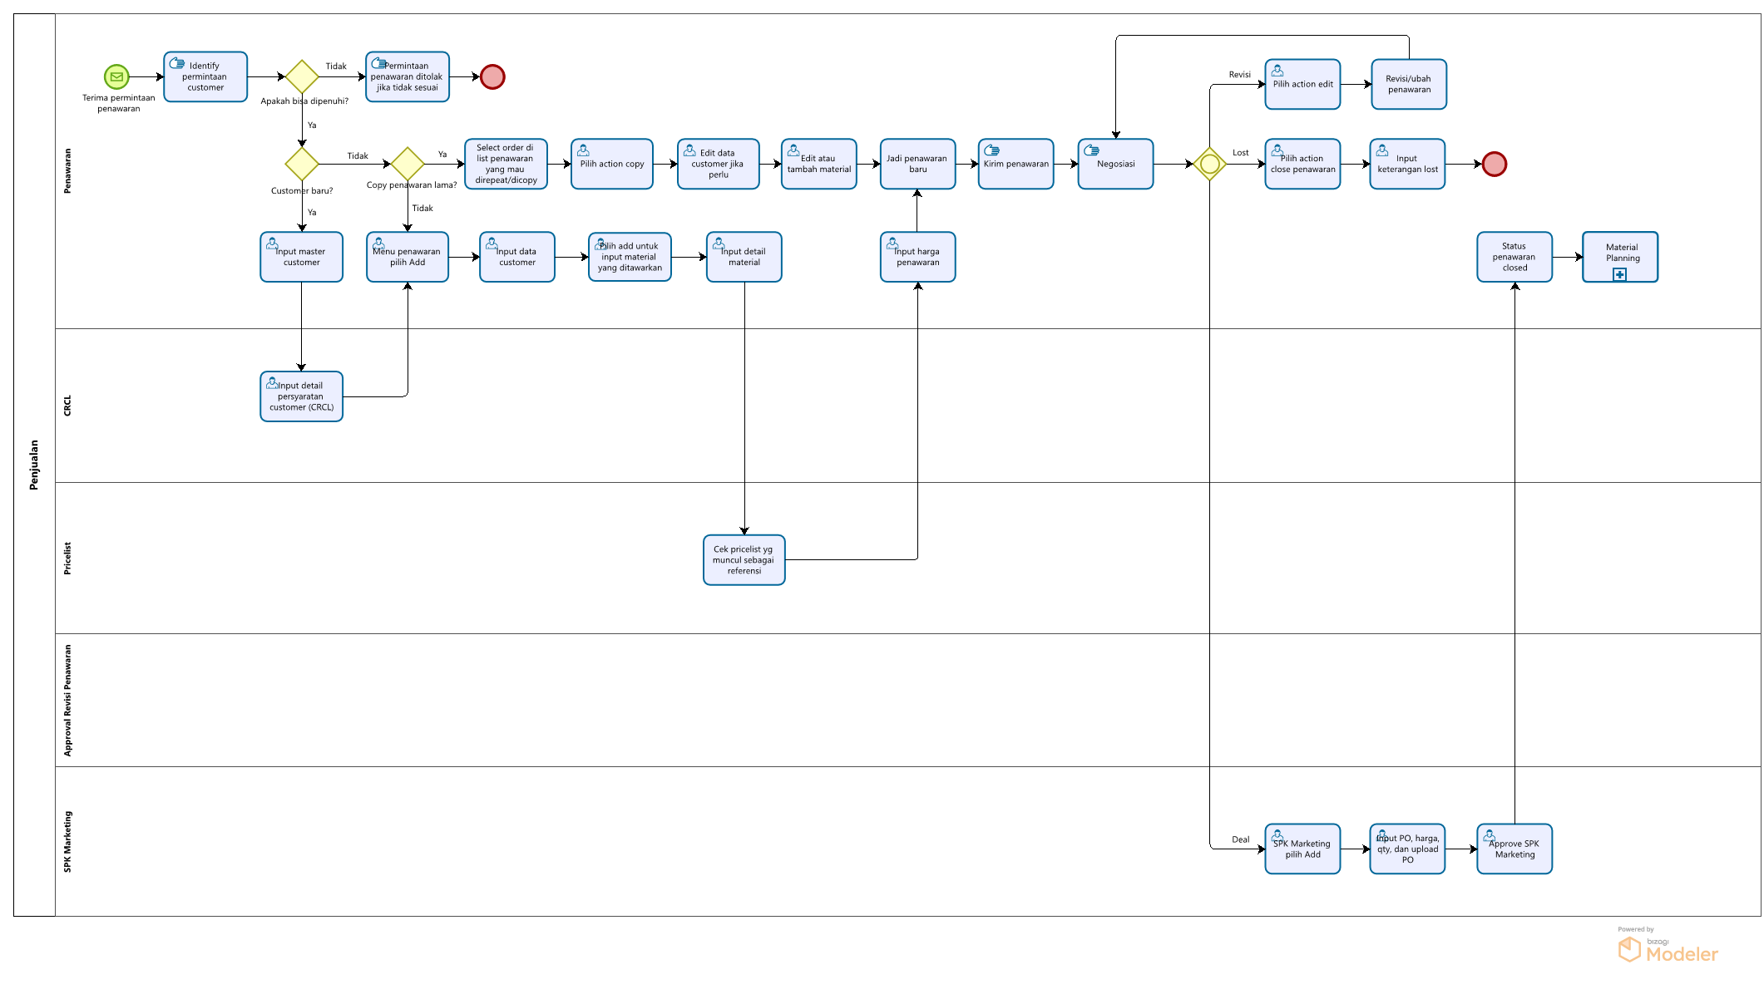
27
2
1
3
4
25
26

11
5
8
9
10
12
13
20
21
23
24

22
15
16
32
33
6
14
17
19

7

18

29
30
31

28

IK Penawaran
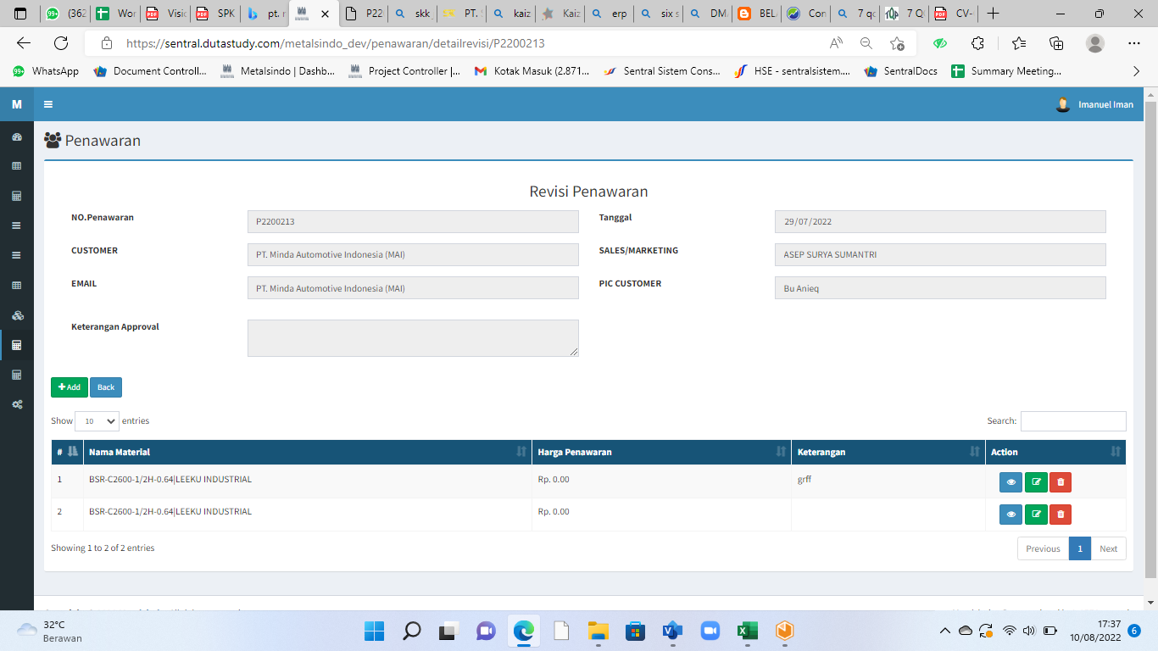
PT. METALSINDO PACIFIC |  |  | No Dokumen | MP / PP02 / 01
 |  |  | Mulai berlaku
 |  |  | Revisi | 01
IK (INSTRUKSI KERJA) PENAWARAN |  |  | Tanggal Revisi | 10 Agustus 2022
 |  |  | Halaman | 1 | dari | 4
MENU |  | : Penjualan
 |  | Penjualan Material
 |  | Penawaran

1 | Pilih Menu Penjualan, Penjualan Material, Penawaran
2 | Pilih +Add untuk membuat penawaran baru
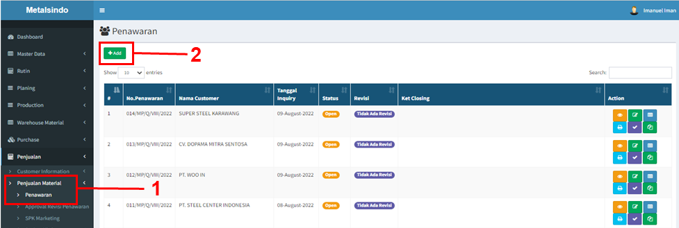

3 | Buat header penawaran. Pilih nama customer, email, PIC customer, kurs, pengiriman, masa berlaku penawaran, term pembayaran dan catatan tambahan lainnya (jika ada).
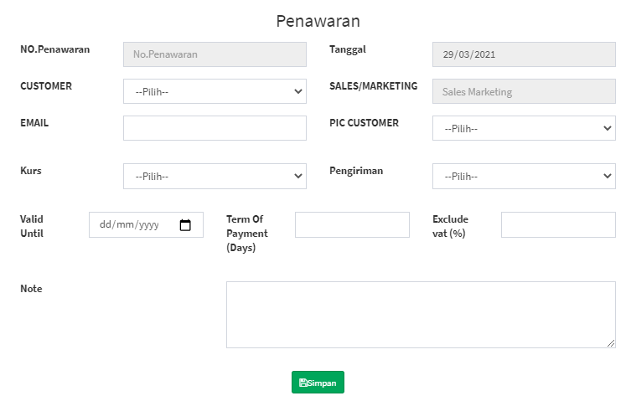

4 | Simpan data header untuk lanjut ke detil material yang ditawarkan.
5 | Pilih +Add untuk menambahkan item baru penawaran.

6 | Pilih material yang akan ditawarkan ke customer.

7 | Tuliskan forecast perbulan, material width, length (untuk material sheet), part number customer, kemudian pilih kurs yang digunakan.

8 | - Input bottom price sesuai referensi harga di pricelist.
 | - Pilih standard price reference yang dijadikan acuan.
 | - Input % Komisi (jika ada) dan input % Profit untuk mendapatkan harga penawaran.
 | - Tuliskan keterangan untuk tambahan catatan ketersediaan stok atau penjelasan lainnya.
 | - Masukan harga penawaran ref. dan harga penawaran
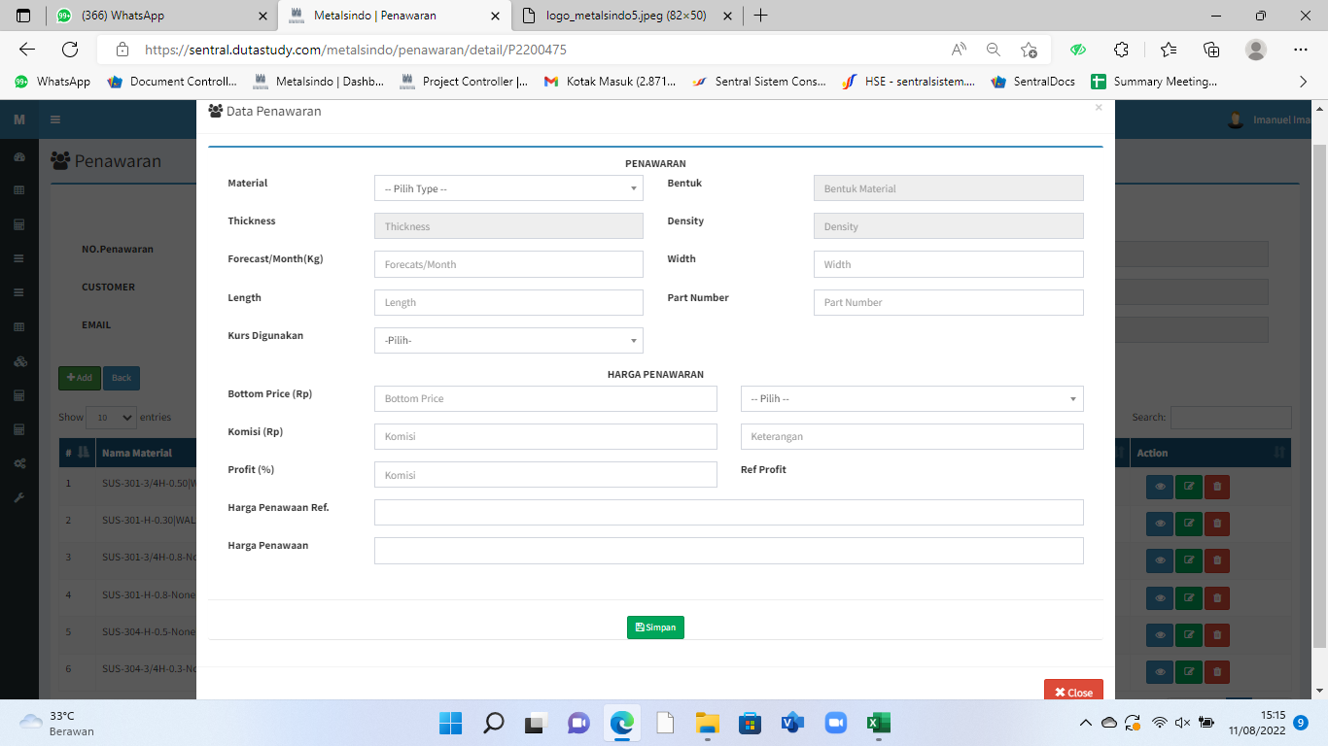

9 | Pilih simpan untuk menyimpan data
10 | Material yang sudah ditambahkan untuk penawaran akan muncul pada daftar material di penawaran.
 | - View untuk melihat detil material. - Edit untuk melakukan perubahan data material yang sudah dibuat. - Hapus dari daftar penawaran apabila sudah tidak dibutuhkan di penawaran.

11 | Klik +Add lagi untuk menambahkan material dalam satu penawaran. Sesuai langkah 5 s/d 10.
12 | Klik Back untuk kembali ke daftar penawaran dan print penawaran
13 | Data penawaran akan muncul pada daftar penawaran di laman awal penawaran
 | - Klik view untuk melihat penawaran yang sudah dibuat. - Edit header untuk merubah ketentuan di header. - Edit item yang ditawarkan apabila ada perubahan. - Print penawaran untuk dikirim ke customer. - Close penawaran untuk penawaran yang lost (tidak deal). - Copy untuk menyalin ulang PO lama khususnya untuk repeat order customer.

14 | Setelah close penawaran dipilih, maka input keterangan closing penawaran (alasan lost)
15 | Klik Save untuk menyimpan data
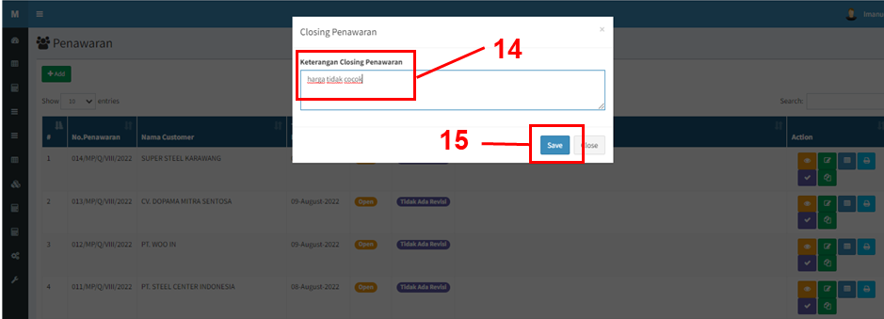

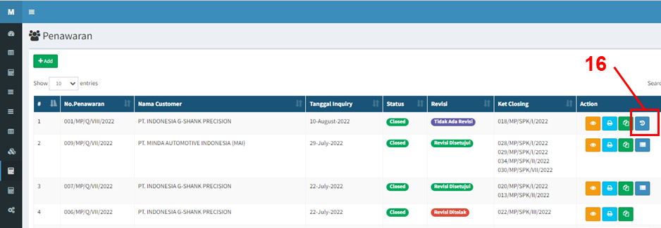
16 | Klik Ajukan Revisi jika ingin melakukan revisi terhadap penawaran yang sudah close.

17 | Pilih kategori revisi dan input alasan revisi pada detil ajukan revisi penawaran
18 | Klik Save untuk menyimpan data
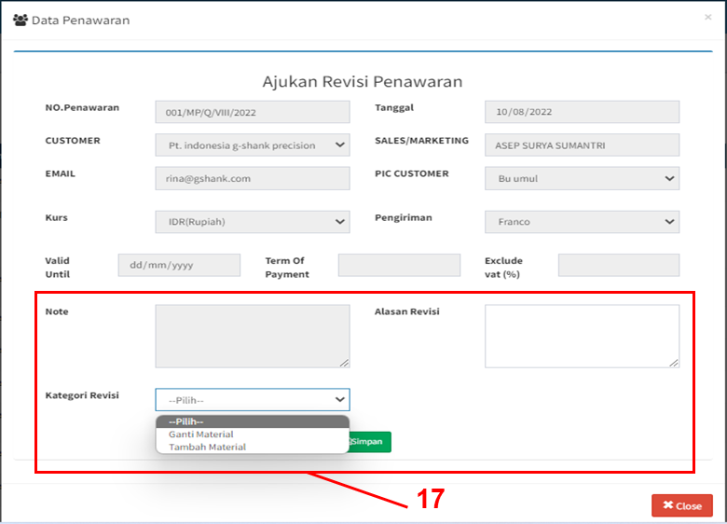

19 | Setelah mengajukan revisi, maka tunggu approval revisi.
20 | Jika revisi telah disetujui, maka akan muncul opsi Revisi untuk melakukan perubahan terhadap penawaran
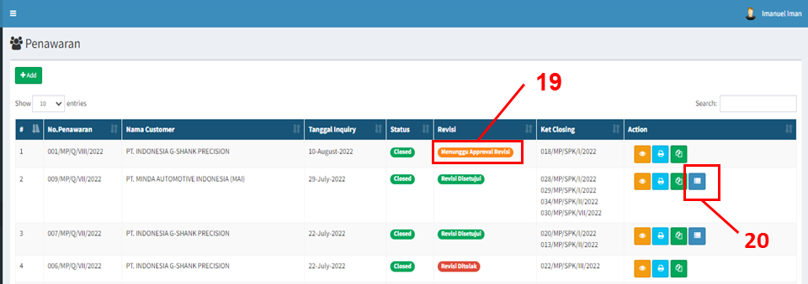

21 | Ubah material yang diinginkan pada laman revisi penawaran. Sesuai langkah 10 s/d 12

IK Ajukan Approval
PT. METALSINDO PACIFIC |  | No Dokumen | MP / PP02 / 01
 |  | Mulai berlaku
 |  | Revisi | 01
IK (INSTRUKSI KERJA) APPROVAL REVISI PENAWARAN |  | Tanggal Revisi | 10 Agustus 2022
 |  | Halaman | 1 | dari | 2
MENU |  | : Penjualan
 |  | Penjualan Material
 |  | Approval Revisi Penawaran

1 | Pilih Menu Penjualan, Penjualan Material, Approval Revisi Penawaran
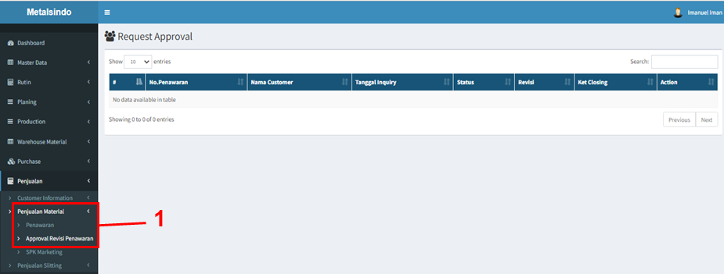

2 | Penawaran yang sedang pengajuan revisi akan muncul pada daftar request approval
3 | Klik opsi Approval Revisi untuk memproses permintaan revisi penawaran

4 | Pilih Status Approval dan input Keterangan Approval
5 | Klik Simpan untuk menyimpan data
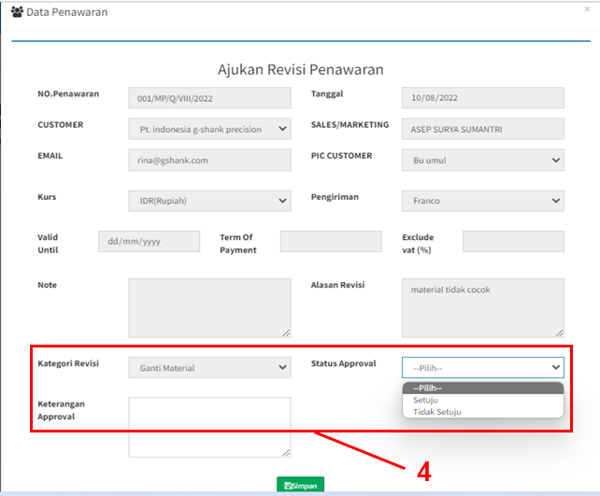

6 | Revisi penawaran yang telah diproses pada request approval akan masuk kembali ke laman penawaran sesuai dengan status approval yang telah ditentukan.
 | Ready untuk revisi jika status disetujui, tidak diperkenankan untuk revisi jika status ditolak

IK SPK Marketing
PT. METALSINDO PACIFIC |  | No Dokumen | MP / PP02 / 01
 |  | Mulai berlaku
 |  | Revisi | 01
IK (INSTRUKSI KERJA) SPK MARKETING |  | Tanggal Revisi | 10 Agustus 2022
 |  | Halaman | 1 | dari | 2
MENU |  | : Penjualan
 |  | Penjualan Material
 |  | SPK Marketing

1 | Pilih Menu Penjualan Material, SPK Marketing
2 | Pilih +Add untuk membuat SPK Marketing Baru
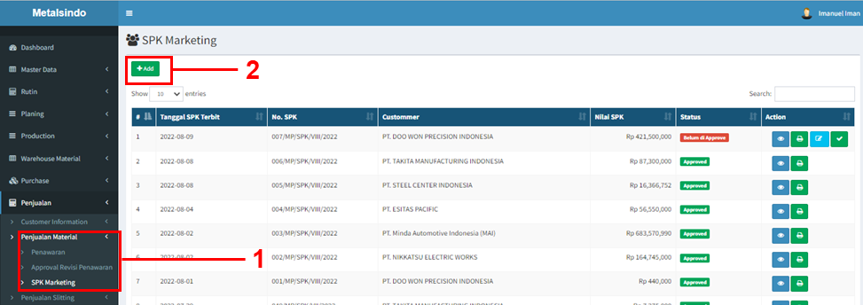

3 | Pilih customer yang akan dibuat SPK Marketing
4 | Pilih nomor Penawaran yang muncul berdasarkan customer yang telah dipilih sebelumnya.
5 | Input No. PO, Tgl PO, Date plan by customer, kemudin tambahkan informasi tambahan pada note jika diperlukan

6 | Input Width material jika diperlukan (width material defaultnya sesuai penawaran)
7 | Input Harga deal (harga deal default nya sesuai penawaran), kemudian input QTY Order nya.
8 | Tentukan tgl delivery date untuk dasar pengiriman.
9 | Pilih CRCL untuk acuan proses produksi. Apabila tidak ada pilihan CRCL yang di syaratkan customer, maka dapat dibuat CRCL di master CRCL.
10 | Checklist item material yang deal.

11 | Klik simpan untuk menyimpan data SPK material yang sudah dibuat.
12 | SPK marketing yang sudah dibuat akan muncul pada daftar SPK marketing.
 | - Klik view untuk melihat detil item yang ada pada SPK marketing
 | - Klik edit untuk merubah SPK Marketing yang sudah dibuat.
 | - Tanda checklist untuk approval SPK Marketing, dan yang sudah di approved akan masuk ke material planning.
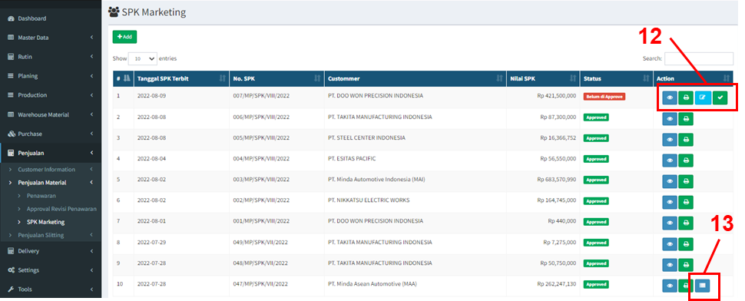
13 | Klik revisi saat ingin merubah SPK Marketing yang sudah diapprove dengan terlebih dahulu mengajukan revisi pada penawaran.

14 | Setelah selesai direvisi klik simpan sesuai langkah 11.

IK CRCL
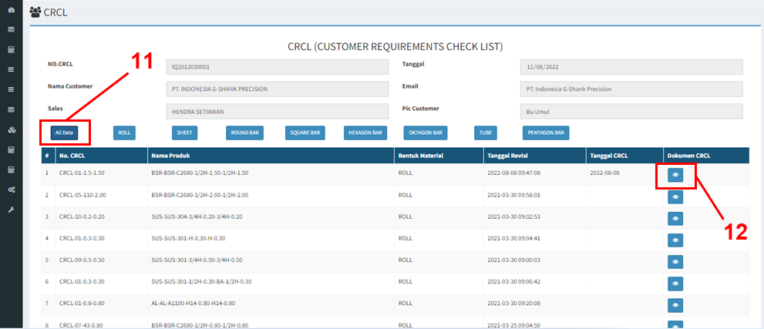
PT. METALSINDO PACIFIC |  | No Dokumen | MP / PP02 / 01
 |  | Mulai berlaku
 |  | Revisi | 01
IK (INSTRUKSI KERJA) CRCL |  | Tanggal Revisi | 10 Agustus 2022
 |  | Halaman | 1 | dari | 3
MENU |  | : Penjualan
 |  | Customer Information
 |  | CRCL

1 | Pilih Menu Penjualan, Customer Information, CRCL.
2 | Pilih +Add untuk menambah data CRCL customer yang belum memiliki CRCL
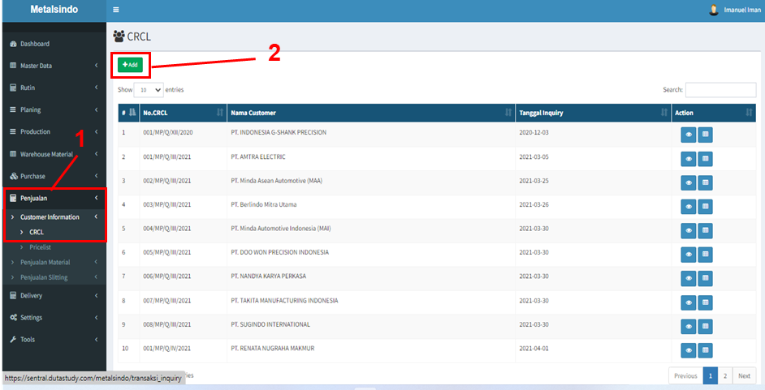

3 | Pilih nama sales dan customer nya, apabila customer tidak ada di pilihan, maka dapat dibuat terlebih dahulu di master customer.
 | - Isikan email dan pilih PIC customer sesuai yang diinput di master customer
 | - Input berat maksimum palet dan tinggi maksimum palet.
4 | Klik Simpan untuk menyimpan header CRCL
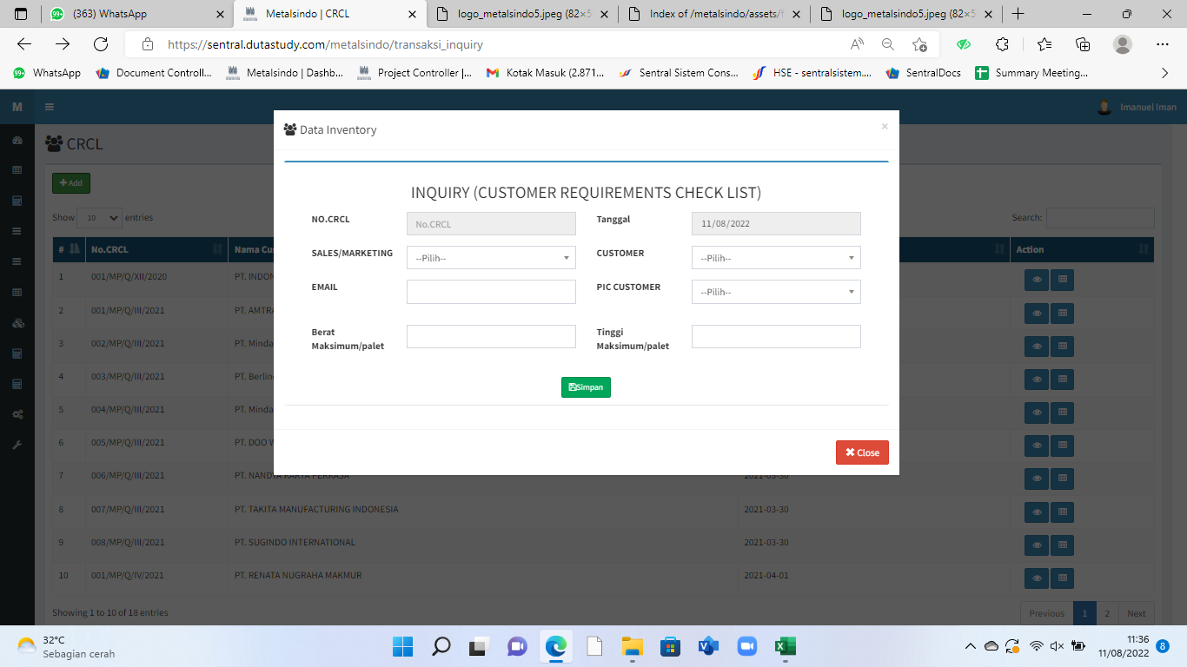

5 | Data CRCL akan muncul pada daftar CRCL di laman awal CRCL
 | - Klik View untuk melihat CRCL yang telah dibuat
 | - Klik Detail untuk melengkapi detail data CRCL setiap customer

6 | Pilih Roll untuk menambahkan CRCL Material berbentuk Coil.
7 | Klik tambah untuk membuat detil CRCL per material.

8 | Tentukan data material/produk, upload dokumen CRCL nya dan pilih tanggal upload.
9 | Klik Simpan untuk menyimpan data CRCL yang sudah dibuat
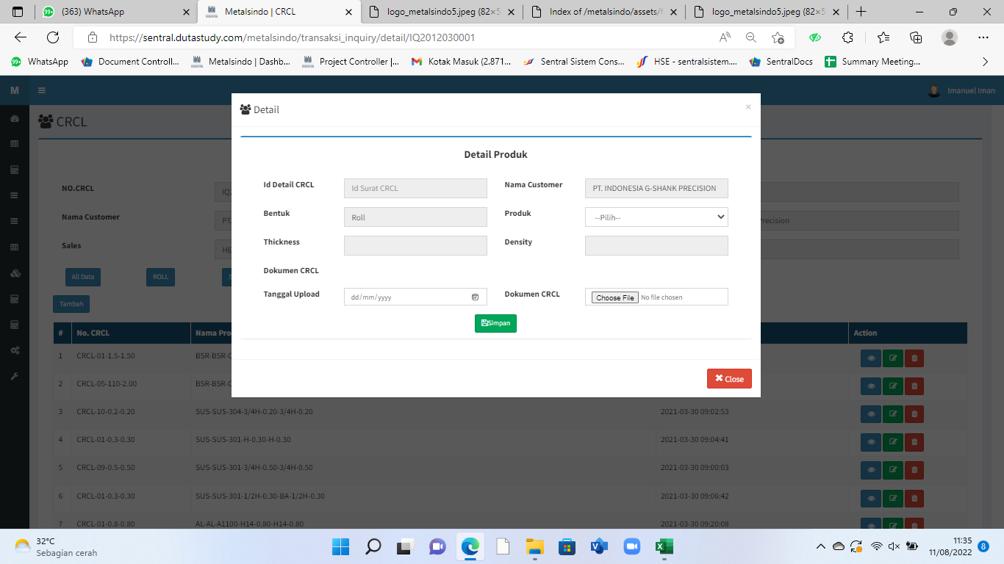

10 | CRCL yang dibuat akan muncul di daftar CRCL -> Per nama customer.
 | - Pilih view untuk melihat hasil CRCL yang sudah dibuat
 | - Edit untuk merubah data CRCL
 | - Hapus CRCL dari daftar apabila sudah tidak dibutuhkan kembali

 | Nomor CRCL muncul berdasarkan Nomor Urut, Lebar material dan Thickness
11 | Pilih All Data untuk melihat data CRCL secara keseluruhan
12 | Klik View untuk melihat dokumen CRCL yang telah diupload

IK Price List Ferrouss
PT. METALSINDO PACIFIC |  | No Dokumen | MP / PP02 / 01
 |  | Mulai berlaku
 |  | Revisi | 01
IK (INSTRUKSI KERJA) PRICE LIST FERROUSS |  | Tanggal Revisi | 10 Agustus 2022
 |  | Halaman | 1 | dari | 2
MENU |  | : Penjualan
 |  | Customer Information
 |  | Pricelist

A. | Pricelist Ferrouss
1 | Pilih Menu Penjualan, Customer Information, Pricelist.
2 | Pilih ferrouss untuk pricelist ferrouss

3 | Pilih +Add untuk menambah data pricelist material baru

4 | Pilih material yang akan ditentukan price list nya.
 | Setelah dipilih material, maka akan muncul bookprice sesuai yang sudah diupload pada master book price. Persentase scrap, COGS, operation dan interest, sesuai di master rate Ferrouss
5 | Input persentase / target profit untuk mendapatkan bottom price material per kg.
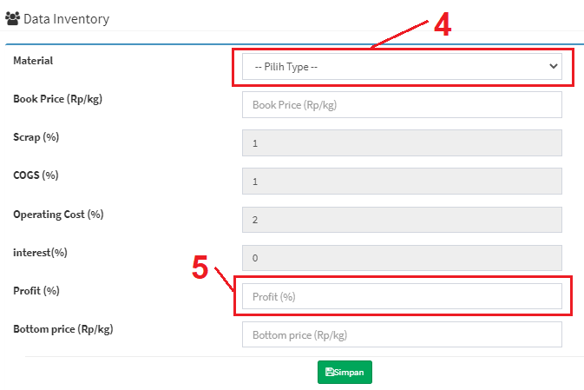

6 | Pilih simpan untuk menyimpan data price list material.
7 | Data pricelist yang sudah disimpan akan muncul pada daftar pricelist ferrouss.
 | - Untuk melihat hasil data yang sudah dibuat, bisa klik view. - Pilih Edit untuk merubah data pricelist material yang sudah dibuat.
8 | Klik refresh untuk mengkalkulasi ulang pricelist yang sudah dibuat.
 | Refresh harus dilakukan ketika :
 | - Sudah dilakukan data bookprice
 | - Sudah diupdate data Rate LME
 | Proses refresh diperlukan agar harga (bottom price) selalu berdasarkan harga update.
 | Bottom price akan menjadi referensi harga saat pembuatan penawaran.

IK Price List Non Ferrouss
PT. METALSINDO PACIFIC |  | No Dokumen | MP / PP02 / 01
 |  | Mulai berlaku
 |  | Revisi | 01
IK (INSTRUKSI KERJA) PRICE LIST NON FERROUSS |  | Tanggal Revisi | 10 Agustus 2022
 |  | Halaman | 1 | dari | 2
MENU |  | : Penjualan
 |  | Customer Information
 |  | Pricelist

B. | Pricelist Non Ferrouss
1 | Pilih Menu Penjualan, Customer Information, Pricelist.
2 | Pilih Non ferrouss untuk pricelist Non ferrouss

3 | Pilih +Add untuk menambah data pricelist material non ferrouss

4 | Pilih material yang akan ditentukan price list nya.
 | Setelah dipilih material, maka akan muncul bookprice sesuai yang sudah diupload pada master book price, harga berdasarkan LME 10 hari, 30 hari dan Spot. Persentase scrap, COGS, operation dan interest, sesuai di master rate Non Ferrouss
5 | Input persentase / target profit untuk mendapatkan bootom price material per kg.
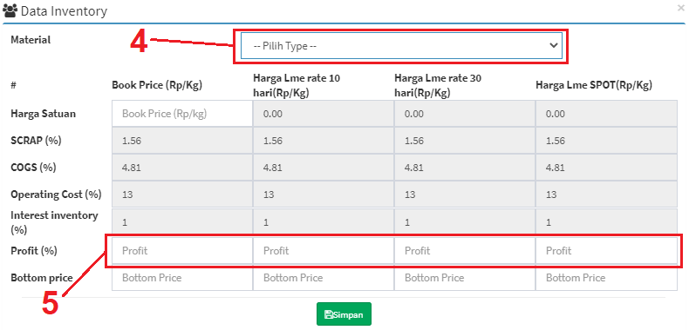

6 | Pilih simpan untuk menyimpan data price list material.
7 | Data pricelist yang sudah disimpan akan muncul pada daftar pricelist Non Ferrouss.
 | - Untuk melihat hasil data yang sudah dibuat, bisa klik view. - Pilih Edit untuk merubah data pricelist material yang sudah dibuat.
8 | Klik refresh untuk mengkalkulasi ulang pricelist yang sudah dibuat.
 | Refresh harus dilakukan ketika :
 | - Sudah dilakukan data bookprice
 | - Sudah diupdate data Rate LME
 | Proses refresh diperlukan agar harga (bottom price) selalu berdasarkan harga update.
 | Bottom price akan menjadi referensi harga saat pembuatan penawaran.

IK Penawaran Slitting
PT. METALSINDO PACIFIC |  | No Dokumen | STM / PP02 / 01
 |  | Mulai berlaku
 |  | Revisi | 01
IK (INSTRUKSI KERJA) PENAWARAN SLITTING |  | Tanggal Revisi | 10 Agustus 2022
 |  | Halaman | 10 | dari | 10
MENU |  | : Penjualan
 |  | Penjualan Slitting
 |  | Penawaran Slitting

1 | Pilih Menu Penjualan, Penjualan Slitting, Penawaran Slitting
2 | Pilih +Add untuk membuat penawaran slitting
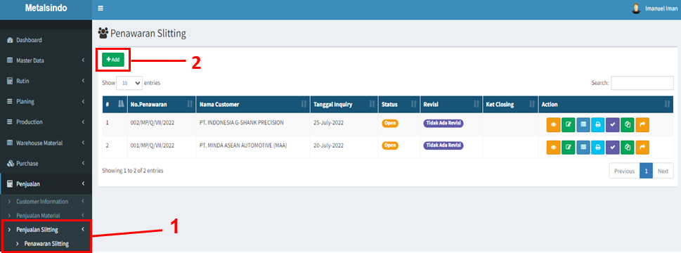

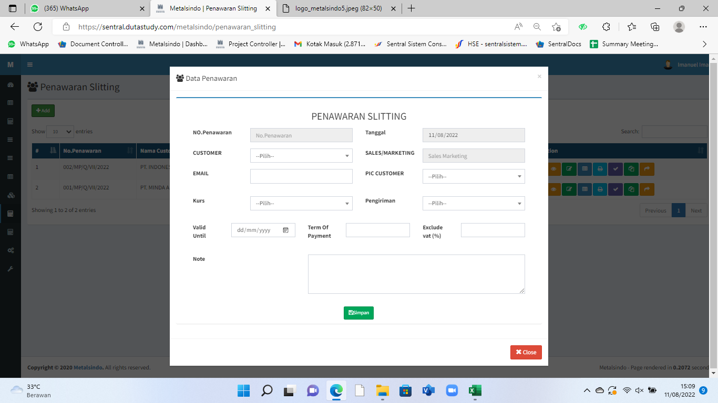
3 | Buat header penawaran slitting. Pilih nama customer, email, PIC customer, kurs, pengiriman, masa berlaku penawaran, term pembayaran dan catatan tambahan lainnya (jika ada).

4 | Simpan data header untuk lanjut ke detil material yang ditawarkan.
5 | Pilih +Add untuk menambahkan item baru penawaran.

6 | Input nama material slitting, material thickness, bentuk, density, width, length, part number customer, forecast perbulan, dan harga penawaran jasa slittingnya.
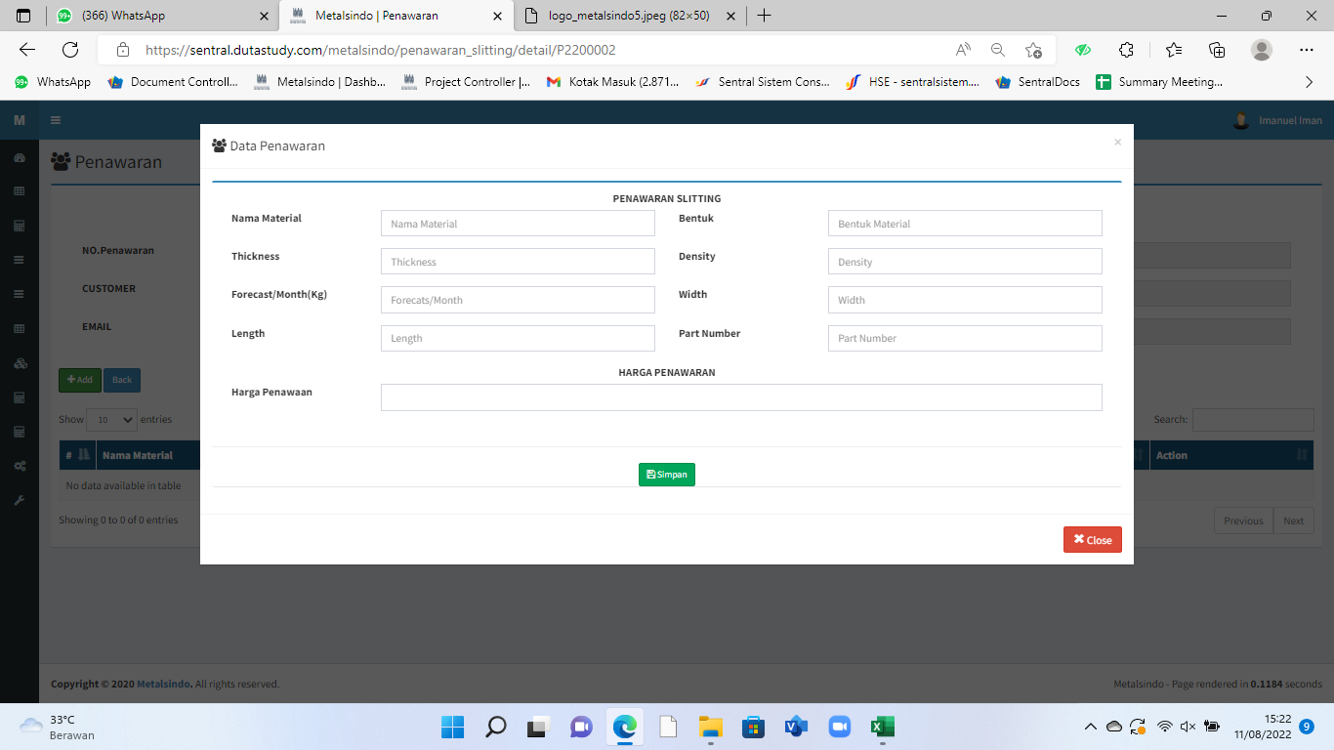

9 | Pilih simpan untuk menyimpan data
10 | Material yang sudah ditambahkan untuk penawaran akan muncul pada daftar material di penawaran.
 | - View untuk melihat detil material. - Edit untuk melakukan perubahan data material yang sudah dibuat. - Hapus dari daftar penawaran apabila sudah tidak dibutuhkan di penawaran.

11 | Klik +Add lagi untuk menambahkan material dalam satu penawaran. Sesuai langkah 5 s/d 10.
12 | Klik Back untuk kembali ke daftar penawaran dan print penawaran
13 | Data penawaran akan muncul pada daftar penawaran di laman awal penawaran slitting
 | - Klik view untuk melihat penawaran yang sudah dibuat. - Edit header untuk merubah ketentuan di header. - Edit item yang ditawarkan apabila ada perubahan. - Print penawaran untuk dikirim ke customer. - Close penawaran untuk penawaran yang lost (tidak deal). - Copy untuk menyalin ulang PO lama khususnya untuk repeat order customer.

14 | Setelah close penawaran dipilih, maka input keterangan closing penawaran (alasan lost)
15 | Klik Save untuk menyimpan data
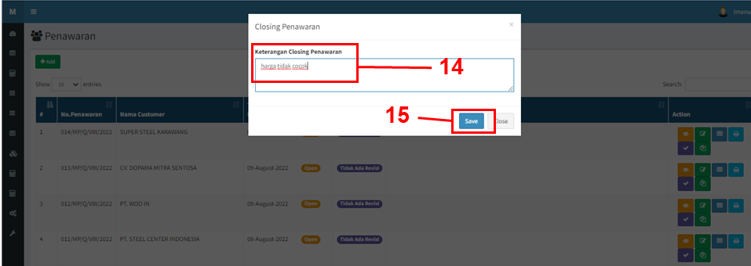

16 | Klik Ajukan Revisi jika ingin melakukan revisi terhadap penawaran yang sudah close.

17 | Pilih kategori revisi dan input alasan revisi pada detil ajukan revisi penawaran
18 | Klik Save untuk menyimpan data

19 | Setelah mengajukan revisi, maka tunggu approval revisi.
20 | Jika revisi telah disetujui, maka akan muncul opsi Revisi untuk melakukan perubahan terhadap penawaran

21 | Ubah material yang diinginkan pada laman revisi penawaran. Sesuai langkah 10 s/d 12

